상품제안서
고급 메탈 명패 대리석명패 DM15-18 WSGD | 상품코드: F32431

 |  |  |  |  |  |  | 02-412-0044 | www.easy1.co.kr
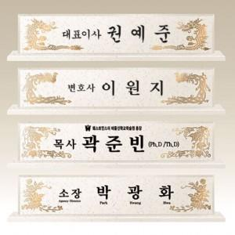

【상세/제작정보】

【인쇄/포장옵션】 | / 포장불가능

【공급단가】 | 수량 | 3~ | 10~ | 30~ | 50~ | 100~
*VAT별도 | 단가 | 216,000원 | 212,400원 | 207,000원 | 203,400원 | 198,000원

【상품 URL】 | https://dev.easy1.co.kr:443/src/goods_detail.php?gdno=32431

